关系图
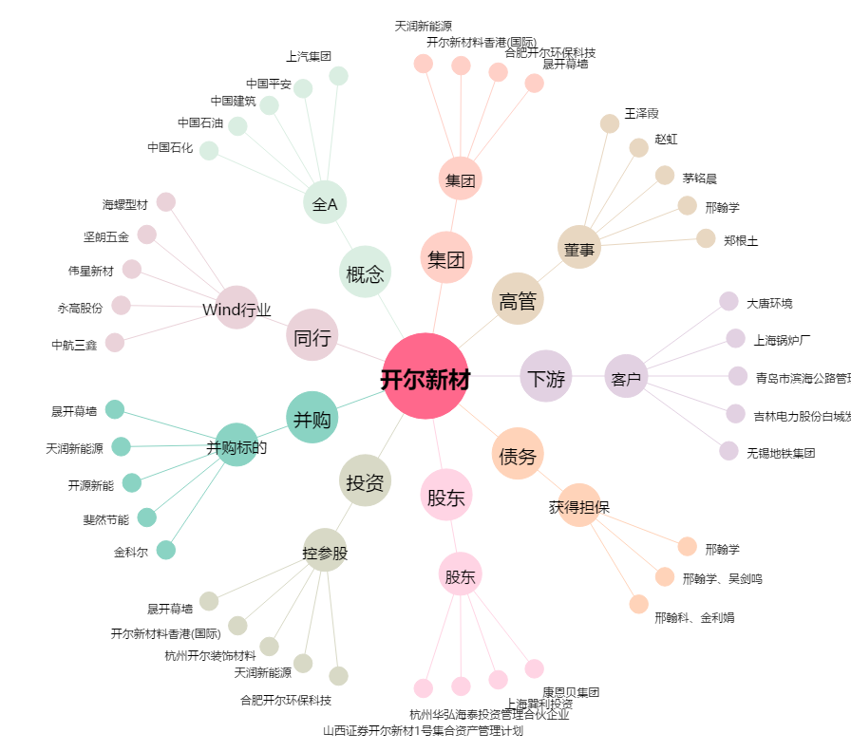
开尔新材[300234.SZ] - 关系概览图

